Conformaciones ABR-JUN 2020
DIRECCIÓN GENERAL DE ÉTICA E INTEGRIDAD GUBERNAMENTAL
“Año de la Consolidación de la Seguridad Alimentaria”
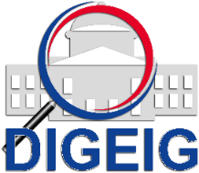

COMISIONES DE ÉTICA PÚBLICA (CEP) CERTIFICADAS EN LAS REGIONALES, DISTRITOS Y CENTROS EDUCATIVOS TRIMESTRE ABRIL-JUNIO 2020

 | TRIMESTRE | CANTIDAD DE INSTITUCIONES
 | Abril-Junio | 18
 | Total general | 18

